No.14
건설기계(크레인) 사용 전 안전점검표
 |  |  |  |  |  |  |  | 점검일자 : 20 년 월 일
회 사 명 |  |  | 장 비 명 | 규 격 | 모 델 | 등록 번호 | 사용 기간

NO | 구분 | 중 요 점 검 사 항 |  |  |  | 상 태 | 비 고
1 | 일반사항 | 운전원은 면허를 보유하고 있는가
2 |  | 건설기계 등록증상 정기검사 기간은 유효한가
3 |  | 건설기계 보험(대인,대물)에 가입 및 기간은 유효한가
4 | 장비검사 | 불법 개조 장비는 아닌가
5 |  | 권과방지장치, 브레이크, 클러치 및 운전장치의 기능은 정상작동 하는가
6 |  | 후진 경고음, 작업등, 경보기, 방향지시등, 와이퍼 등은 정상작동 하는가
7 |  | 기름이 누유되는 곳은 없는가
8 |  | 장비의 와이어로프 상태(꼬임, 부식, 변형, 단락)
9 |  | 크레인 인향 훅크의 이탈방지 핀은 설치 하였는가
10 | 작업환경 | 아웃트리거는 적정(최대)하게 설치 하였는가
11 |  | 장비 하부(아웃트리거) 지하 매설 및 지반의 지지력은 충분한가
12 |  | 운전자 및 신호수간 신호체결은 되어 있는가 |  |  |  |  | 무전기(권장) 또는 수신호
13 |  | 인양 샤클 사용시 인양물 하중에 맞게 사용하고 있는가 |  |  |  |  | 샤클(국산품,하중) 확인
14 |  | 인양로프(슬링밸트)의 인양물 하중에 맞게 사용하고 있는가 |  |  |  |  | 인양로프(검정품,하중) 확인
15 |  | 작업반경내 장애물 여부(전선, 구조물 등)
16 |  | 인양 줄걸이 작업은 적정 한가 |  |  |  |  | 인양물 2개소 이상 고정
17 |  | 장비 작업구역의 구획정리 및 교통통제 전담 신호수는 배치 하고 있는가
18 |  | 중량물 취급 계획서를 준수하여 작업 하고 있는가
19 |  | 크레인 안정성은 확보 하였는가(안전율 5 이상) |  |  |  |  | OK=1kg(인양물)/5kg(제원)
범 례 |  |  | 양 호 : ○ 불 량 : X

(점검자 의견)

점 검 자 |  |  | (인) |  | 안전관리자 | (인)

건설기계(크레인) 점검 Point
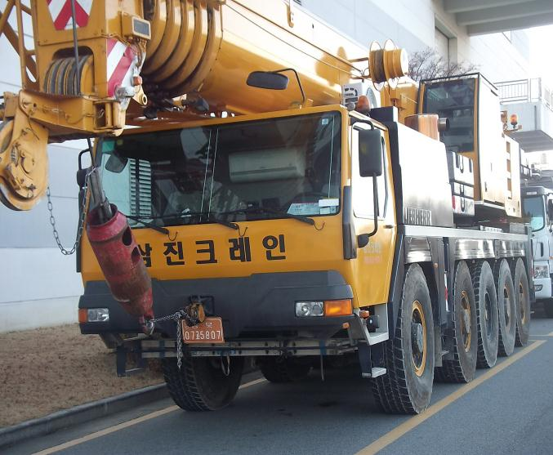
와이어로프
말림, 꼬임, 부식여부 점검
와이어로프 이탈방지 핀
권상드럼에서 와이어로프 이탈방지
장치

권과방지장치
권상시 와이어로프 또는 지브가 말려 들어가지 않도록 하는 장치

훅크 이탈방지 장치
인양로프 또는 와이어로프 결속후
작업중 이탈을 방지하는 장치

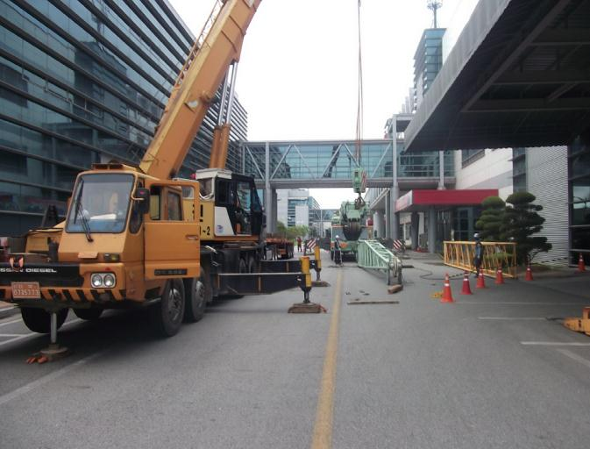
장애물 확인
붐대 회전반경내 전선, 전주, 구조물 여부 확인

슬링밸트
검정품 및 인양물 하중에 맞게 사용 여부

샤클
국산제품(KOREA 표시) 및
인양물 하중에 맞게 사용 여부

아웃트리거
① 최대로 설치 여부
② 지반침하등 지지력 확보 상태

통제
① 신호수 배치 상태
② 작업장 구획정리 상태

건설기계(고소작업차-스카이) 사용 전 안전점검표
 |  |  |  |  |  |  |  | 점검일자 : 20 년 월 일
회 사 명 |  |  | 장 비 명 | 규 격 | 모 델 | 등록 번호 | 사용 기간

NO | 구분 | 중 요 점 검 사 항 |  |  |  | 상 태 | 비 고
1 | 일반사항 | 운전원은 면허를 보유하고 있는가
2 |  | 건설기계 등록증상 정기검사 기간은 유효한가
3 |  | 건설기계 보험(대인,대물)에 가입 및 기간은 유효한가
4 | 장비검사 | 불법 개조 장비는 아닌가
5 |  | 유압장치, 브레이크, 클러치 및 운전장치의 기능은 정상작동 하는가
6 |  | 후진 경고음, 작업등, 경보기, 방향지시등, 와이퍼 등은 정상작동 하는가
7 |  | 기름이 누유되는 곳은 없는가
8 |  | 장비의 와이어로프 및 체인 상태(꼬임, 부식, 변형, 단락)
9 |  | 작업대 상부, 하부 연결부 볼트 및 고정 상태
10 | 작업환경 | 아웃트리거는 적정(최대)하게 설치 하였는가
11 |  | 장비 하부(아웃트리거) 지하 매설 및 지반의 지지력은 충분한가
12 |  | 운전자 및 신호수간 신호체결은 되어 있는가 |  |  |  |  | 무전기(권장) 또는 수신호
13 |  | 작업대에 안전밸트 부착 시설은 되어 있는가 |  |  |  |  | 로프사용시 16mm 이상
14 |  | 작업대에 적재하중은 명시 되어 있는가
15 |  | 작업대 전면 근로자 이탈방지 로프는 설치 되어 있는가 |  |  |  |  | 작업방법에 따라 협의 가능
16 |  | 작업대 탑승자의 안전밸트는 준비 되어 있는가
17 |  | 장비 작업구역의 구획정리 및 교통통제 전담 신호수는 배치 하고 있는가
18 |  | 작업장의 풍속 상태 |  |  |  |  | 순간풍속 10m/s 이하
19 |  | 작업반경내 장애물 여부(전선, 구조물 등)
범 례 |  |  | 양 호 : ○ 불 량 : X

(점검자 의견)

점 검 자 |  |  | (인) |  | 안전관리자 | (인)
건설기계(고소작업차-스카이) 점검 Point

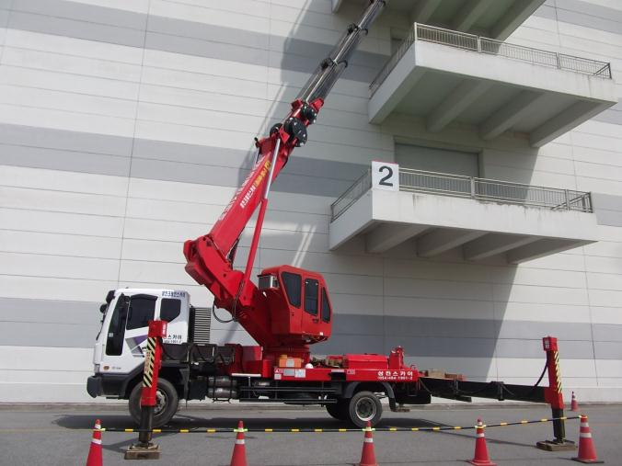
장애물 확인
붐대 회전반경내 전선, 전주, 구조물 여부 확인
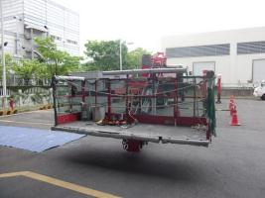

안전대 걸이 로프

전면 이탈방지 로프
작업대 상부
① 조립(볼트, 결속)상태 점검
② 안전대걸이 로프 설치(본지지대)
③ 작업대 전면 이탈방지 로프설치

작업대 하부
① 조립(볼트, 결속)상태 점검
② 유압계통 누유

통제
① 신호수 배치 상태
② 작업장 구획정리 상태

와이어로프
말림, 꼬임, 부식여부
와이어로프 고정볼트
풀림, 부식, 체결상태 확인

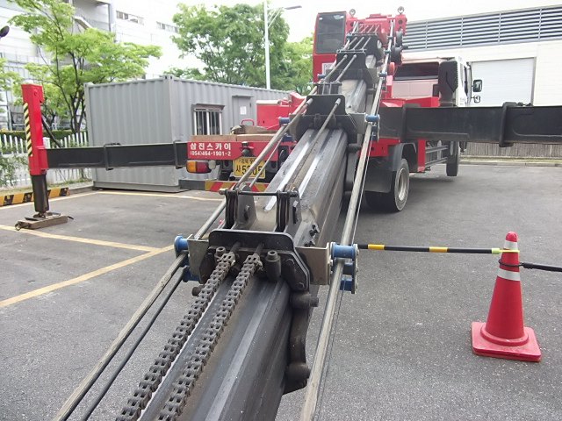

아웃트리거
① 최대로 설치 여부
② 지반침하등 지지력 확보 상태

체인
링크간 깨짐,변형,부식 여부 점검

건설기계(지게차) 사용 전 안전점검표
 |  |  |  |  |  |  |  | 점검일자 : 20 년 월 일
회 사 명 |  |  | 장 비 명 | 규 격 | 모 델 | 등록 번호 | 사용 기간

NO | 구분 | 중 요 점 검 사 항 |  |  |  | 상 태 | 비 고
1 | 일반사항 | 운전원은 면허를 보유하고 있는가
2 |  | 건설기계 등록증상 정기검사 기간은 유효한가
3 |  | 건설기계 보험(대인,대물)에 가입 및 기간은 유효한가
4 | 장비검사 | 불법 개조 장비는 아닌가
5 |  | 유압장치, 브레이크, 클러치 및 운전장치의 기능은 정상작동 하는가
6 |  | 후진 경고음, 작업등, 경보기, 방향지시등, 와이퍼 등은 정상작동 하는가
7 |  | 기름이 누유되는 곳은 없는가
8 |  | 권상용 체인의 상태 여부
9 |  | 포크 및 연장포크 고정핀 결속 상태
10 |  | 운전석內 안전밸트는 설치 되어 있는가
11 |  | 타이어의 상태 여부(마모 여부)
12 | 작업환경 | 중량물 취급 계획서를 준수하여 작업 하고 있는가
13 |  | 운행 경로의 지반의 지지력은 확보 되어 있는가
14 |  | 운행 경로상의 경사구간은 없는가 |  |  |  |  | 내리막길 운전시 후진 운행
15 |  | 작업장의 마스터 상승 높이에 대한 장애물은 없는가
16 |  | 운전자 및 신호수간 신호체결은 되어 있는가 |  |  |  |  | 작업방법에 따라 협의 가능
17 |  | 중량물 무게에 대한 제원은 확보 되어 있는가
18 |  | 장비 외부 부착물 또는 공구등의 낙하 위험은 없는가
19 |  | 장비 작업구역의 구획정리 및 교통통제 전담 신호수는 배치 하고 있는가
범 례 |  |  | 양 호 : ○ 불 량 : X

(점검자 의견)

점 검 자 |  |  | (인) |  | 안전관리자 | (인)
건설기계(지게차) 점검 Point

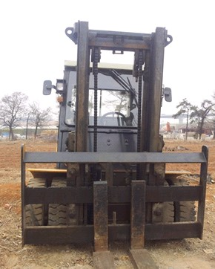
장애물
마스트 상승구간 전선, 전주, 구조물 여부 확인

권상용 체인
링크간 깨짐,변형,부식 여부 점검

포크 고정핀
고정핀 결속상태

연장포크 이탈방지핀
연장포크 이탈을 방지 하가 위한
고정핀 결속상태 점검

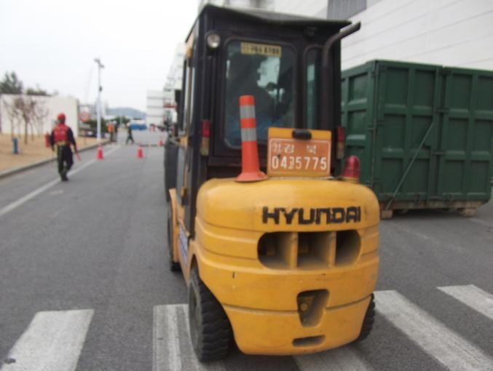
통제
① 신호수 배치 상태
② 작업장 구획정리 상태

장비 외부 불량 적재물
불필요한 공구 및 불량 적재물 적재 여부 점검

경보장치
① 경광등 작동 여부
② 후진시 경보음 작동 여부

조향장치
① 타이어 마모 상태
② 브레이크 작동 상태

건설기계(굴착기(백호우)) 사용 전 안전점검표
 |  |  |  |  |  |  |  | 점검일자 : 20 년 월 일
회 사 명 |  |  | 장 비 명 | 규 격 | 모 델 | 등록 번호 | 사용 기간

NO | 구분 | 중 요 점 검 사 항 |  |  |  | 상 태 | 비 고
1 | 일반사항 | 운전원은 면허를 보유하고 있는가
2 |  | 건설기계 등록증상 정기검사 기간은 유효한가
3 |  | 건설기계 보험(대인,대물)에 가입 및 기간은 유효한가
4 | 장비검사 | 불법 개조 장비는 아닌가
5 |  | 유압장치, 브레이크, 클러치 및 운전장치의 기능은 정상작동 하는가
6 |  | 후진 경고음, 작업등, 경보기, 방향지시등, 와이퍼 등은 정상작동 하는가
7 |  | 기름이 누유되는 곳은 없는가
8 |  | 유압식 버켓연결 커플러의 안전핀은 체결 되어 있는가
9 |  | 운전상 상부 헤드 가드는 설치 되어 있는가
10 |  | 운전석內 안전밸트는 설치 되어 있는가
11 |  | 타이어의 상태 여부(마모 여부)
12 | 작업환경 | 운전자 및 신호수간 신호체결은 되어 있는가
13 |  | 운행 경로의 지반의 지지력은 확보 되어 있는가
14 |  | 장비 외부 부착물 또는 공구등의 낙하 위험은 없는가
15 |  | 백호우 사용 용도(굴착)는 적정한가
16 |  | 굴착부 지하 매설물(전기, 통신, 배관)은 확인 여부
17 |  | 이동경로상 도로 파손 발생 위험은 없는가 |  |  |  |  | 무한궤도식 해당
18 |  | 작업반경내 장애물 여부(전선, 구조물 등)
19 |  | 장비 작업구역의 구획정리 및 교통통제 전담 신호수는 배치 하고 있는가
범 례 |  |  | 양 호 : ○ 불 량 : X

(점검자 의견)

점 검 자 |  |  | (인) |  | 안전관리자 | (인)
건설기계(굴착기(백호우)) 점검 Point

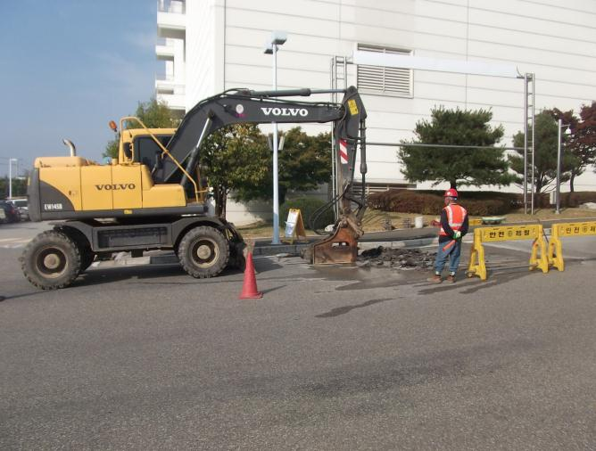
장애물 확인
붐대 회전반경내 전선, 전주, 구조물 여부 확인

경보장치
① 경광등 작동 여부 확인
② 후진시 경보음 작동 여부 확인

유압계통
유압유 누유 여부 확인

통제
① 신호수 배치 상태
② 작업장 구획정리 상태

지하매설물
통신, 전기, 배관 여부 확인

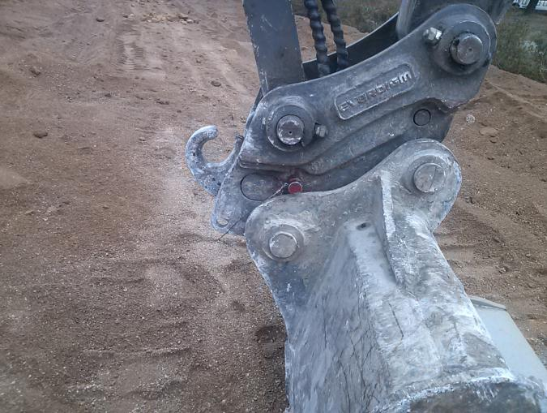
버켓 안전핀
유압식 버켓 연결 커플러 안전핀
고정상태

건설기계(펌프카) 사용 전 안전점검표
 |  |  |  |  |  |  |  | 점검일자 : 20 년 월 일
회 사 명 |  |  | 장 비 명 | 규 격 | 모 델 | 등록 번호 | 사용 기간

NO | 구분 | 중 요 점 검 사 항 |  |  |  | 상 태 | 비 고
1 | 일반사항 | 운전원은 면허를 보유하고 있는가
2 |  | 건설기계 등록증상 정기검사 기간은 유효한가
3 |  | 건설기계 보험(대인,대물)에 가입 및 기간은 유효한가
4 | 장비검사 | 불법 개조 장비는 아닌가
5 |  | 유압장치, 브레이크, 클러치 및 운전장치의 기능은 정상작동 하는가
6 |  | 후진 경고음, 작업등, 경보기, 방향지시등, 와이퍼 등은 정상작동 하는가
7 |  | 기름이 누유되는 곳은 없는가
8 |  | 배송파이프 및 클램프의 고정 상태 여부
9 |  | 비상정지장치의 정상 작동 여부
10 |  | 타이어의 상태 여부(마모 여부)
11 | 작업환경 | 아웃트리거는 적정(최대)하게 설치 하였는가
12 |  | 장비 하부(아웃트리거) 지하 매설 및 지반의 지지력은 충분한가
13 |  | 장비 외부 부착물 또는 공구등의 낙하 위험은 없는가
14 |  | 붐대와 슈트간 이탈방지 와이어로프는 설치 되어 있는가
15 |  | 레미콘 반입구 하부에는 오염방지 보양은 되어 있는가
16 |  | 레미콘 호퍼 방호울은 설치 되어 있는가
17 |  | 작업반경내 장애물 여부(전선, 구조물 등)
18 |  | 장비 작업구역의 구획정리 및 교통통제 전담 신호수는 배치 하고 있는가
범 례 |  |  | 양 호 : ○ 불 량 : X

(점검자 의견)

점 검 자 |  |  | (인) |  | 안전관리자 | (인)
건설기계(펌프카) 점검 Point

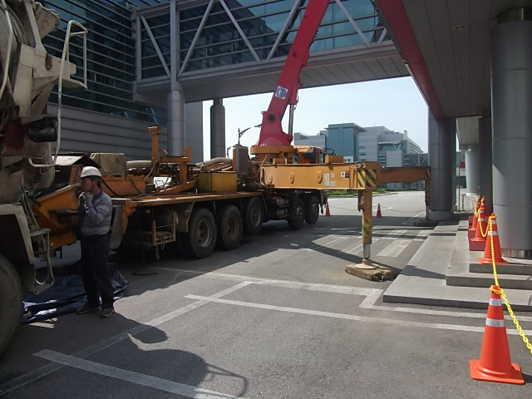
장애물 확인
붐대 회전반경내 전선, 전주, 구조물 여부 확인

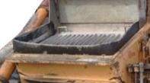
레미콘 호퍼
회전 및 압축부 접근방지 방호울
설치 상태 점검

레미콘 호퍼 하부 보양
레미콘 부유물 및 레미콘 누출로 오염방지

아웃트리거
① 최대로 설치 여부
② 지반침하등 지지력 확보 상태

통제
① 신호수 배치 상태
② 작업장 구획정리 상태

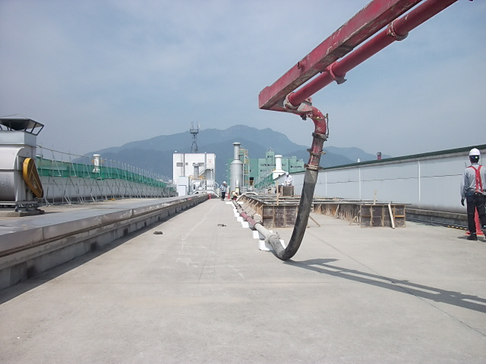
슈트 이탈방지
붐대와 슈트간 이탈방지 와이어로프 설치 확인
(레미콘 압송 충격으로 인한 슈트
이탈 발생)

건설기계 사용 전 안전점검표
 |  |  |  |  |  |  | 점검일자 : 20 년 월 일
회 사 명 |  | 장 비 명 | 규 격 | 모 델 | 등록 번호 | 사용 기간

NO | 중 요 점 검 사 항 |  |  |  | 상 태 | 비 고
1 | 운전원은 면허를 보유하고 있는가
2 | 장비의 검사유효기간 및 보험에 가입되어 있는가
3 | 건설기계 관리법을 벗어난 불법 개조 장비는 아닌가
4 | 장비의 외관 및 도색상태는 양호한가
5 | 백미러, 안전표지판, 번호판은 제대로 부착되어 있는가
6 | 후진 경고음, 작업등, 경보기, 방향지시등, 와이퍼 등은 정상작동 하는가
7 | 기름이 누유되는 곳은 없는가
8 | 장비에 소화기 및 안전장구는 비치되어 있는가
9 | 고임침목, 정비용품, 예비용품 등 휴대품은 적절하게 보유하고 있는가
10 | 장비에 적재되어 있는(배관PIPE, 그리스통 등) 물건이 작업중 낙하 위험은 없는가
11 | 운전자 및 작업자간의 연락방법 및 신호수는 적절히 배치하였는가
12 | 핸들의 진동, 유격은 정상이며 조향장치는 양호한가
13 | 브레이크의 패드상태 및 제동상태는 양호한가
14 | 운전석 계기판은 정상작동 하는가
15 | 냉각수, 엔진오일, 브레이크오일, 밧데리액, 와이퍼액 등은 충분한가
16 | 타이어의 마모상태 및 공기압은 양호한가
17 | 엔진의 소음은 없으며 배기가스 상태는 양호한가
18 | 와이어, 로프, 유압 등의 상태는 정상인가
범 례 |  | 양 호 : ○ 불 량(사용중지) : X 점검요(점검 후 사용) : △

(점검자 의견)

점 검 자 |  | (인) |  | 안전관리자 | (인)
건설기계(고소작업대-시저형) 사용 전 안전점검표
 |  |  |  |  |  |  |  | 점검일자 : 20 년 월 일
회 사 명 |  |  | 장 비 명 | 규 격 | 모 델 | 장비 번호 | 사용 기간

NO | 구분 | 중 요 점 검 사 항 |  |  |  | 상 태 | 비 고
1 | 일반사항 | 장비 조종원은 지정 되어 있는가
2 |  | 관리책임자 및 연락처는 표시 되어 있는가
3 |  | 안전인증서 및 적재하중 등 제원은 표시 되어 있는가
4 | 장비검사 | 불법 개조 장비는 아닌가
5 |  | 유압장치, 브레이크 및 운전장치의 기능은 정상작동 하는가
6 |  | 충전기 게이지 및 램프 점등 상태
7 |  | 기름이 누유되는 곳은 없는가
8 |  | 타이어 마모 및 휠볼트 조임 상태
9 |  | 시저 및 샤시 상태(파손, 변형여부)
10 | 안전장치 | 운전 경고음 및 경광등은 작동 하는가
11 |  | 작업대 상부 과상승방지장치는 설치 되어 있는가 |  |  |  |  | 최상부에서 50cm 이상
12 |  | 작업대 안전난간대는 설치 되어 있는가
13 |  | 양수 조작식 스위치는 정상 작동 하는가
14 |  | 발판 스위치는 방호덮개가 설치 되어 있는가
15 |  | 상승시 주행 제어장치는 작동 하는가
16 |  | 하부 비상정지장치는 정상 작동 하는가 |  |  |  |  | 신호수 비상정지 장치 작동법 숙지
17 | 작업환경 | 장비 작업구역의 구획정리 및 전담 신호수는 배치 하고 있는가
18 |  | 작업 경로에 개구부 및 경사면은 없는가
19 |  | 작업장의 풍속 상태 |  |  |  |  | 순간풍속 10m/s 이하
20 |  | 작업반경내 장애물 여부(전선, 구조물 등)
범 례 |  |  | 양 호 : ○ 불 량 : X

(점검자 의견)

점 검 자 |  |  | (인) |  | 안전관리자 | (인)
건설기계(고소작업대-시저형) 점검 Point

과승강방지 장치 설치 및 작동
안전난간대 최상부 부터 50cm
이상 돌출 및 감지
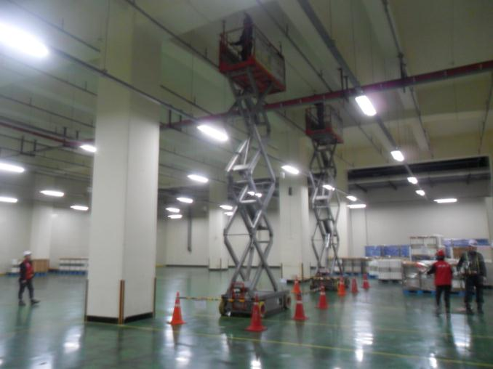


안전난간대 확인
① 안전난간대 임의 해체 여부
② 탑승구 중간 체인 결속 여부
③ 안전난간대 볼트 체결 상태

시저 및 샤시 상태
① 규열 여부
② 부식 및 파손 상태

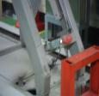
안전장치 확인
① 상승 주행 제어장치 작동 상태
② 운정중 경광등 및 경보기 작동

통제
① 신호수 배치 상태
② 작업장 구획정리 상태

조작 스위치
① 조작 스위 파손 및 정상작동
② 양수조작 여부
(작동 = 발판 + 스위치)

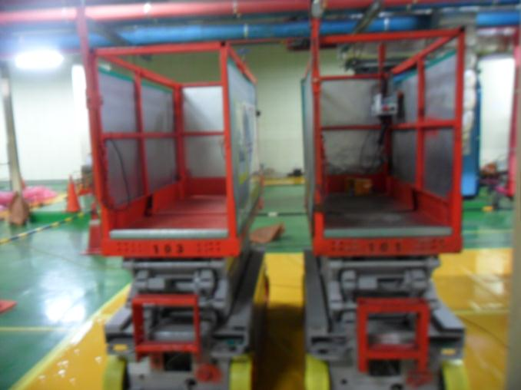

발판 스위치
① 방호덮개 여부(오작동 방지)

발끝막이 확인
① 사면에 낙하방지 발끝막이 여부

비상정지 장치
① 정상작동 여부
② 신호수 작동법 숙지 여부

건설기계(로우더) 사용 전 안전점검표
 |  |  |  |  |  |  |  | 점검일자 : 20 년 월 일
회 사 명 |  |  | 장 비 명 | 규 격 | 모 델 | 장비 번호 | 사용 기간

NO | 구분 | 중 요 점 검 사 항 |  |  |  | 상 태 | 비 고
1 | 일반사항 | 운전원은 면허를 보유하고 있는가
2 |  | 건설기계 등록증상 정기검사 기간은 유효한가
3 |  | 건설기계 보험(대인,대물)에 가입 및 기간은 유효한가
4 | 장비검사 | 불법 개조 장비는 아닌가
5 |  | 유압장치, 브레이크, 클러치 및 운전장치의 기능은 정상작동 하는가
6 |  | 후진 경고음, 작업등, 경보기, 방향지시등, 와이퍼 등은 정상작동 하는가
7 |  | 기름이 누유되는 곳은 없는가
10 | 작업환경 | 중량물 취급 계획서를 준수하여 작업 하고 있는가
11 |  | 운행 경로의 지반의 지지력은 확보 되어 있는가
12 |  | 운행 경로상의 경사구간은 없는가
13 |  | 운전자 및 관리자간 신호체결은 되어 있는가
14 |  | 장비 작업구역의 구획정리 및 교통통제 전담 신호수는 배치 하고 있는가
15 | 현장확인사항 | 버켓내부에 인원을 태우지는 않는가?
16 |  | 버켓을 이용하여 물건을 인양하지 않는가?
17 |  | 상차작업 시 적재함 외부로 낙하물이 없도록 주의하며 작업하는가?
18 |  | 작업반경 내 위험요소 및 장애물은 없는가?
19 |  | 이동 시 지면에서 버켓을 30cm 올리고 운행하는가?
20 |  | 주/정차 시 항상 버켓을 내려놓고 있는가?
범 례 |  |  | 양 호 : ○ 불 량 : X

(점검자 의견)

점 검 자 |  |  | (인) |  | 안전관리자 | (인)
건설기계(로우더) 점검 Point

헤드가드 설치여부
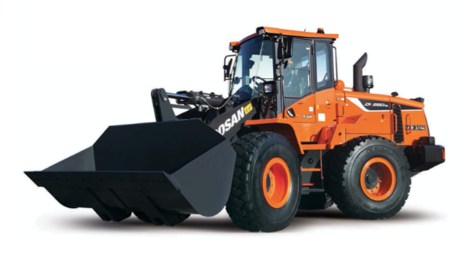

사이드 미러 설치 상태

유압장치 작동상태

타이어 마모상태

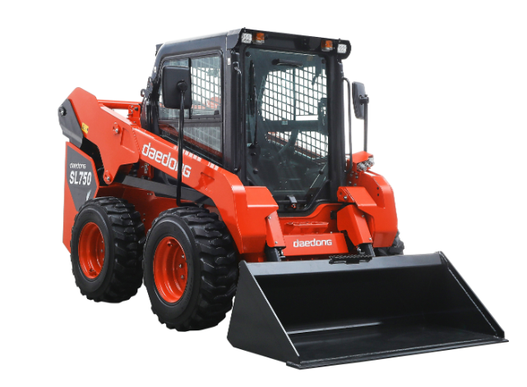

전조등 및 후미등, 후진경고음 작동

안전벨트 설치 상태

조향, 전후진, 제동장치의 점검

버켓, 포크의 고정상태

건설기계(덤프트럭) 사용 전 안전점검표
 |  |  |  |  |  |  |  | 점검일자 : 20 년 월 일
회 사 명 |  |  | 장 비 명 | 규 격 | 모 델 | 장비 번호 | 사용 기간

NO | 구분 | 중 요 점 검 사 항 |  |  |  | 상 태 | 비 고
1 | 일반사항 | 운전원은 면허를 보유하고 있는가 |  |  |  |  | 대형 1종
2 |  | 건설기계 등록증상 정기검사 기간은 유효한가
3 |  | 건설기계 보험(대인,대물)에 가입 및 기간은 유효한가
4 | 장비검사 | 불법 개조 장비는 아닌가
5 |  | 유압장치, 브레이크, 클러치 및 운전장치의 기능은 정상작동 하는가
6 |  | 후진 경고음, 작업등, 경보기, 방향지시등, 와이퍼 등은 정상작동 하는가
7 |  | 기름이 누유되는 곳은 없는가
10 | 작업환경 | 건설기계 작업 계획서를 준수하여 작업 하고 있는가
11 |  | 운행 경로의 지반의 지지력은 확보 되어 있는가
12 |  | 운행 경로상의 경사구간은 없는가
13 |  | 운전자 및 관리자간 신호체결은 되어 있는가
14 |  | 장비 작업구역의 구획정리 및 교통통제 전담 신호수는 배치 하고 있는가
15 | 현장확인사항 | 운행중 낙석, 낙토 방지덮개 설치 여부
16 |  | 주차시는 전 후륜에 고임목 등을 고여 고정하는가
17 |  | 덤프트럭 운행시 적재함을 올리고 운행하는지 여부
18 |  | 작업반경 내 위험요소 및 장애물은 없는가?
19 |  | 야간작업시 조명등 상태는 양호한가?
20 |  | 적재함 수리 점검시에는 안전블록을 설치하였는가?
범 례 |  |  | 양 호 : ○ 불 량 : X

(점검자 의견)

점 검 자 |  |  | (인) |  | 안전관리자 | (인)
건설기계(덤프트럭) 점검 Point

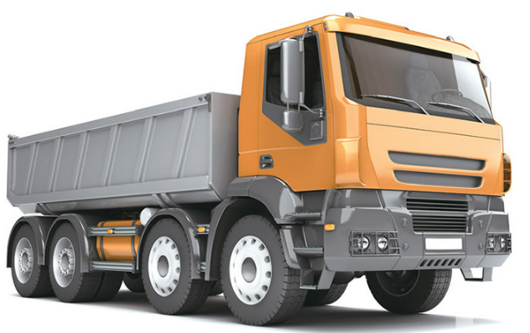

사이드 미러 설치 상태

조향, 전후진, 제동장치의 점검

전조등 작동상태

타이어 마모상태 확인

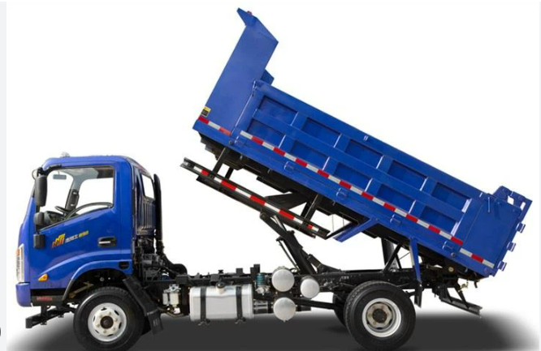

낙석, 낙토 방지 덮개 확인

적재함 수리, 점검시 안전블록 설치 유무

후미등, 후진경고음 작동

건설기계(롤러) 사용 전 안전점검표
 |  |  |  |  |  |  |  | 점검일자 : 20 년 월 일
회 사 명 |  |  | 장 비 명 | 규 격 | 모 델 | 장비 번호 | 사용 기간

NO | 중 요 점 검 사 항 |  |  |  |  | 상 태 | 비 고
1 | 운전원은 면허를 보유하고 있는가
2 | 장비의 검사유효기간 및 보험에 가입되어 있는가
3 | 작업등, 경보기, 방향지시등, 와이퍼등은 정상작동 하는가
4 | 브레이크의 패드상태 및 제동상태는 양호한가
5 | 타이어의 마모상태 및 공기압은 양호한가
6 | 백미러, 번호판은 제대로 부착되어 있는가
7 | 장비에 소화기 및 안전장구는 비치되어 있는가
10 | 건설기계 관리법을 벗어난 불법 개조장비는 아닌가
11 | 작업전 주위 환경과 전압면의 상태를 확인하고 있는가
12 | 후진시 뒤를 확인하고 있는가(후사경, 경보장치 유무)
13 | 도로 측면의 작업시 도로 외부로 전복됨을 특히 주의하고 있는가
14 | 경사지에는 주차를 금하고 있는가
15 | 도로 끝면에서의 작업시 지반상태등을 미리 감지한 후 작업에 임하고 있는가
16 | 운전자 및 작업자의 수신호 숙지상태는 양호한가
17 | 안전표지판은 제대로 부착되어 있는가
18 | 운전석에 안전밸트는 제대로 부착되어 있는가
19 | 후진 경보음은 작동 하는가
20 | 작업종료시 또는 장비 이탈시 운전원 주차브레이크를 확인한 후 시동키는 회수하고 있는가
범 례 |  |  | 양 호 : ○ 불 량 : X

(점검자 의견)

점 검 자 |  |  | (인) |  | 안전관리자 | (인)
건설기계(롤러) 점검 Point

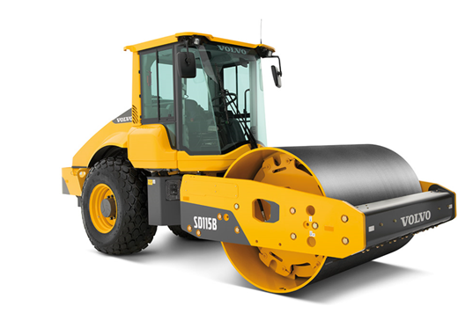
야간작업용 라이트

사이드 미러 설치 상태

경고 크락션

롤러 연결부 확인

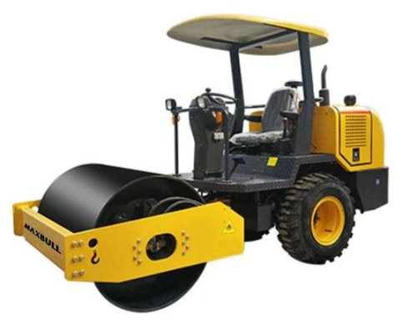

후진시 경보음

안전벨트 착용여부 확인

조향부 유압호스

타이어 마모상태 확인

